Valor de Mercado
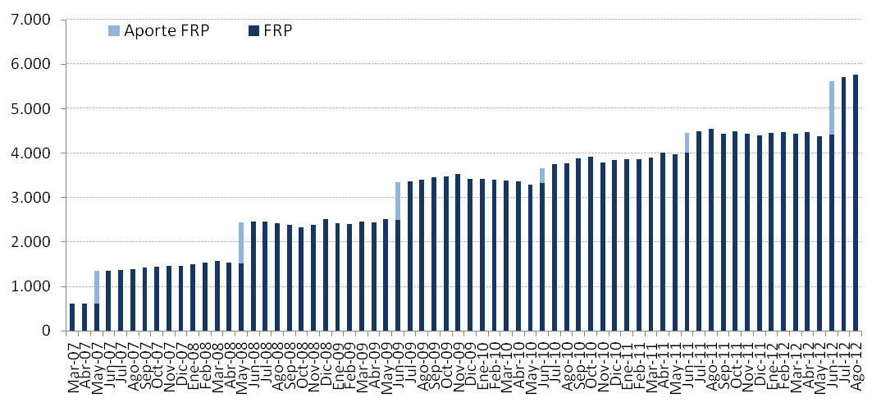
Por Clase de Activo | 2007 | 2008 | 2009 | 2010 | 2011 | 2012
(MM US$) |  |  |  |  |  | T1(1) | T2 | Julio | Agosto
Mercado Monetario | 439.54 | 736.05 | 1,018.55 | 1,142.37 | 1,311.07 | - | -
Bonos Soberanos y otros activos relacionados (2) | 974.69 | 1,686.93 | 2,280.42 | 2,559.90 | 2,940.06 | 2,152.71 | 2,690.02 | 2,727.54 | 2,744.12
Bonos Indexados a Inflación | 52.13 | 83.79 | 121.86 | 134.42 | 154.47 | 705.11 | 946.00 | 952.30 | 967.44
Bonos Corporativos | - | - | - | - | - | 890.94 | 1,122.84 | 1,147.03 | 1,160.89
Acciones | - | - | - | - | - | 687.13 | 863.65 | 875.80 | 895.49
Valor de Mercado | 1,466.35 | 2,506.76 | 3,420.83 | 3,836.70 | 4,405.60 | 4,435.88 | 5,622.52 | 5,702.67 | 5,767.94
(1) Entre el 1° de enero y mediados de marzo se implementó la nueva política de inversión que considera las siguientes clases de activos: bonos soberanos y otros activos relacionados, bonos indexados a inflación, bonos corporativos y acciones.
(2) En enero se inició la inversión en otros activos relacionados.

Por Tipo de Riesgo (1) | 2007 | 2008 | 2009 | 2010 | 2011 | 2012
(MM US$) |  |  |  |  |  | T1 | T2 | Julio | Agosto
Soberano y otros activos relacionados | 1,026.81 | 2,102.55 | 2,689.79 | 3,024.63 | 3,652.58 | 2,795.87 | 3,612.17 | 3,664.04 | 3,691.54
Bancario | 439.54 | 404.21 | 731.04 | 812.06 | 753.02 | 85.25 | 48.75 | 34.48 | 39.34
Bonos Corporativos | - | - | - | - | - | 868.29 | 1,100.64 | 1,131.54 | 1,144.80
Acciones | - | - | - | - | - | 686.47 | 860.96 | 872.62 | 892.26
Valor de Mercado | 1,466.35 | 2,506.76 | 3,420.83 | 3,836.70 | 4,405.60 | 4,435.88 | 5,622.52 | 5,702.67 | 5,767.94
(1) En este cuadro los valores reportados pueden diferir del resto del informe dado que los depósitos a plazo y efectivo asociados a cada clase de activo son informados como riesgo bancario.

Variación del Valor de | 2007 | 2008 | 2009 | 2010 | 2011 | 2012 |  |  |  | Desde el Inicio
Mercado (MM US$) |  |  |  |  |  | T1 | T2 | Julio | Agosto
Valor de Mercado Inicial(1) | 604.63 | 1,466.35 | 2,506.76 | 3,420.83 | 3,836.70 | 4,405.60 | 4,435.88 | 5,622.52 | 5,702.67 | -
Aportes | 736.35 | 909.07 | 836.71 | 337.30 | 443.32 | 0.00 | 1,197.37 | 0.00 | 0.00 | 5,064.66
Retiros | 0.00 | 0.00 | 0.00 | 0.00 | 0.00 | 0.00 | 0.00 | 0.00 | 0.00 | 0.00
Interés Devengado | 45.62 | 71.25 | 71.86 | 70.23 | 75.20 | 23.54 | 31.64 | 11.11 | 13.51 | 413.97
Ganancias (pérdidas) de capital | 79.79 | 60.42 | 5.85 | 8.74 | 50.81 | 7.04 | -42.12 | 69.04 | 51.81 | 291.47
Costos de Adm., Custodia y Otros(2) | -0.04 | -0.33 | -0.35 | -0.41 | -0.43 | -0.29 | -0.26 | 0.00 | -0.05 | -2.16
Valor de Mercado Final | 1,466.35 | 2,506.76 | 3,420.83 | 3,836.70 | 4,405.60 | 4,435.88 | 5,622.52 | 5,702.67 | 5,767.94 | 5,767.94
(1)La creación del FRP se realizó el 28 de diciembre de 2006, con un aporte incial de US$604,5 millones.
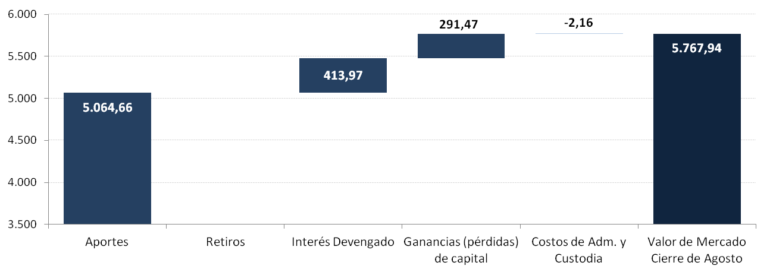
(2) Incluye costos asociados a asesorías y otros.

